Часть 1. Чек-лист Способ оплаты
Чек-лист и результаты выполнения тестов: тестирование окон «Способ оплаты» и «Добавление карты»
№ | Описание проверки | Статус Окружение: Windows 11+, Яндекс Браузер 22+, 1920x1080 | Ссылка на баг-репорт
1 | Тестирование окна "Способ оплаты" |  |  | Макеты
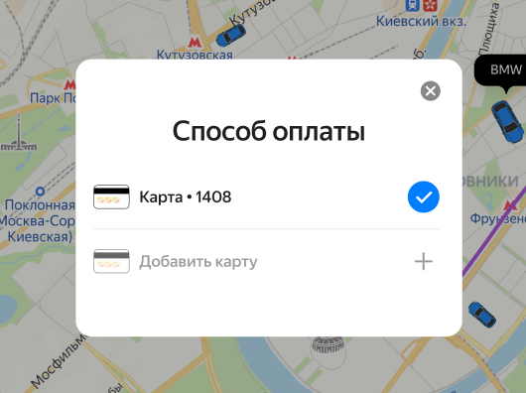
1.1 | При нажатии на поле "Способ оплаты" открывается окно "Способ оплаты" | PASSED
1.2 | Пользователю доступен только один способ оплаты - карта | PASSED
1.3 | Если уже есть внесенные карты, то в окне "Способ оплаты" показывается список добавленных карт | PASSED
1.4 | Для добавленных карт отображаются последние 4 цифры номера карты | FAILED | ЕТ-11
1.5 | Можно добавить неограниченное количество карт, например, 15 карт | PASSED
1.6 | Можно выбрать только одну карту | PASSED
1.7 | Между добавленными картами можно переключаться | PASSED
1.8 | При нажатии на крестик окно "Способ оплаты" закрывается | PASSED
1.9 | При нажатии на строку "Добавить карту" открывается окно "Добавление карты" | PASSED
2 | Тестирование окна "Добавление карты"
2.1 | По умолчанию поля не заполнены, кнопка "привязать" неактивна | PASSED
2.2 | При нажатии на кнопку "Отмена" окно "Добавление карты" закрывается | PASSED
2.3 | При нажатии на крестик окно "Добавление карты" закрывается | PASSED
3 | поле "Номер карты"
3.1 | Формат nnnn nnnn nnnn. Пробелы между nnnn ставятся автоматически, если ввести номер без пробелов и снять фокус с поля | FAILED | ЕТ-12
3.2 | 13 символов ввести нельзя | FAILED | ЕТ-13
3.3 | 24 символов ввести нельзя | FAILED
3.4 | Система принимает только 12 символов | PASSED
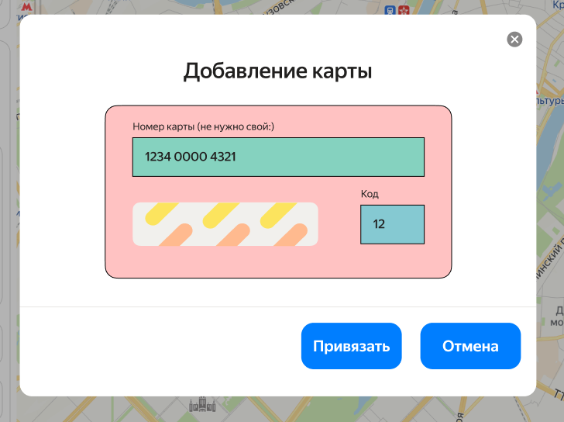
3.7 | Система не даёт вводить иные символы, кроме цифр | FAILED | ЕТ-14
3.8 | Система не дает вводить буквы | FAILED
3.9 | Система принимает только цифры | FAILED | ЕТ-15
3.10 | Система не принимает цифры "000000000000" | FAILED | ЕТ-19
4 | поле "Код"
4.1 | Нельзя ввести 3 символа "100" | FAILED | ЕТ-16
4.2 | Нельзя ввести 9 символов "123456789" | FAILED
4.3 | Система принимает только 2 символа | PASSED
4.5 | Система не даёт вводить иные символы, кроме цифр | FAILED | ЕТ-17
4.6 | Система не дает вводить буквы | FAILED
4.7 | Система принимает только цифры | PASSED
4.8 | Система принимает цифры "01" | PASSED
4.9 | Система принимает цифры "02" | PASSED
4.10 | Система принимает цифры "67" | PASSED
4.11 | Система принимает цифры "98" | PASSED
4.12 | Система принимает цифры "99" | PASSED
4.13 | Система не принимает цифры "00" | FAILED | ЕТ-18
5 | кнопка "Привязать"
5.1 | Если ввести 13 цифр в поле "Номер карты" и 2 символа в поле "Код", кнопка "Привязать" неактивна | PASSED
5.2 | Если ввести 11 цифр в поле "Номер карты" и 2 символа в поле "Код", кнопка "Привязать" неактивна | PASSED
5.3 | Если ввести 5 цифр в поле "Номер карты" и 2 символа в поле "Код", кнопка "Привязать" неактивна | PASSED
5.4 | Если ввести 12 цифр в поле "Номер карты" и 3 символа в поле "Код", кнопка "Привязать" неактивна | PASSED
5.5 | Если ввести 12 цифр в поле "Номер карты" и 1 символ в поле "Код", кнопка "Привязать" неактивна | PASSED
5.6 | Если поле "Номер карты" незаполнено, кнопка "Привязать" неактивна | PASSED
5.7 | Если поле "Код" незаполнено, кнопка "Привязать" неактивна | PASSED
5.8 | Если ввести 12 цифр в поле "Номер карты" и 2 символа в поле "Код", кнопка "Привязать" активна | PASSED
5.9 | При нажатии на кнопку "Привязать" появляется окно "Способ оплаты" с отображением добавленной карты | PASSED

